Sheet1
Red input
A |  | 1 u = | 931.49410242 | MeV/c2
35
Eg (keV) | Er (keV) | Ex (keV) | Eg (MeV) | Er (MeV) | Ex (MeV)
1184.2 | 2.151E-02 | 1184.222 | 1.1842 | 2.151E-05 | 1.1842

Eg (keV) | Er (keV) | Ex (keV) | Eg (MeV) | Er (MeV) | Ex (MeV)
2600.70 | 1.037E-01 | 2600.8 | 2.6007 | 1.037E-04 | 2.6008

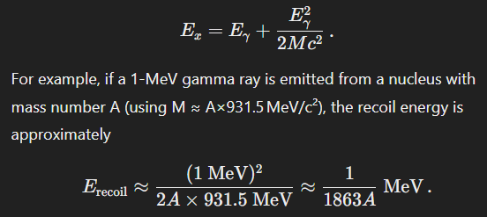

This correction is important to include for precise determinations, especially at higher gamma energies or in lighter nuclei.

